Feuil1
Pays | Choix | Liste Unique Triée non vide
Belgique | Belgique | Allemagne
Allemagne |  | Belgique
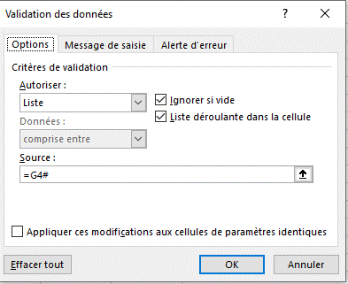
France |  | Espagne
 |  | France
Espagne |  | Italie
Italie
France

